Sheet1
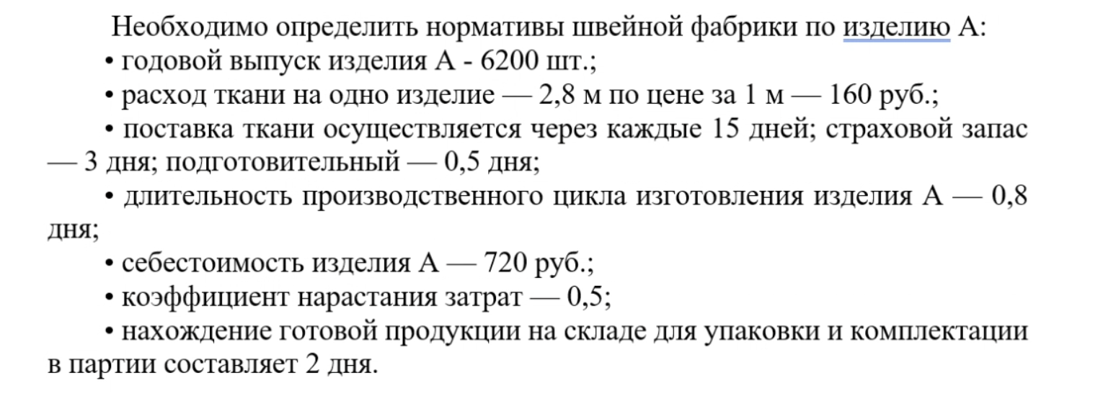
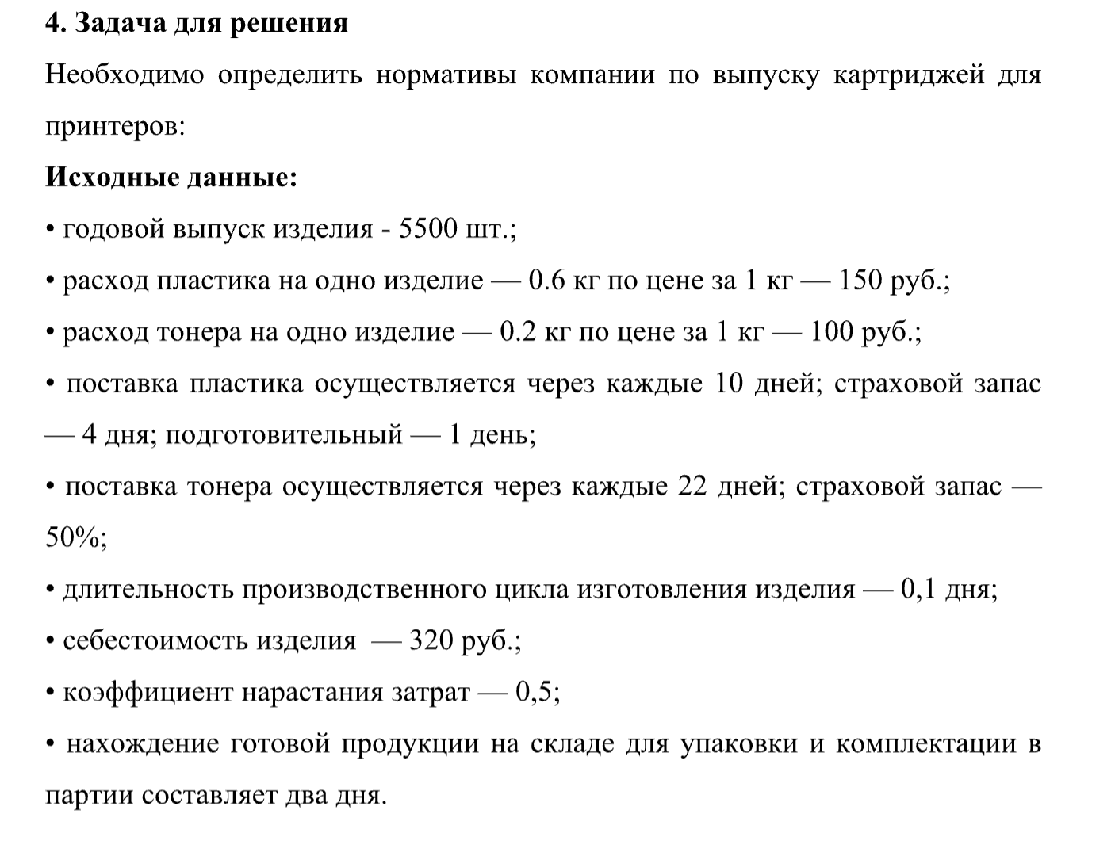
 |  |  |  |  | на 1 января | 3456 | ОбС кв1 | 3519.8333333 | К обс | 3.9649604621 | оборота
 |  |  |  |  | 1 февраля | 3455 | P кв | 13956 | Т | 22.698839209 | - 23 дня
 |  |  |  |  | 1 марта | 3654 | ОбС кв2 | 3466.3333333 | К обс | 4.1155880373 | оборота
 |  |  |  |  | 1 апреля | 3445 | P кв | 14266 | Т | 21.868077948 | - 22 дня
 |  |  |  |  | 1 мая | 3445
 |  |  |  |  | 1 июня | 3454
 |  |  |  |  | 1 июля | 3555

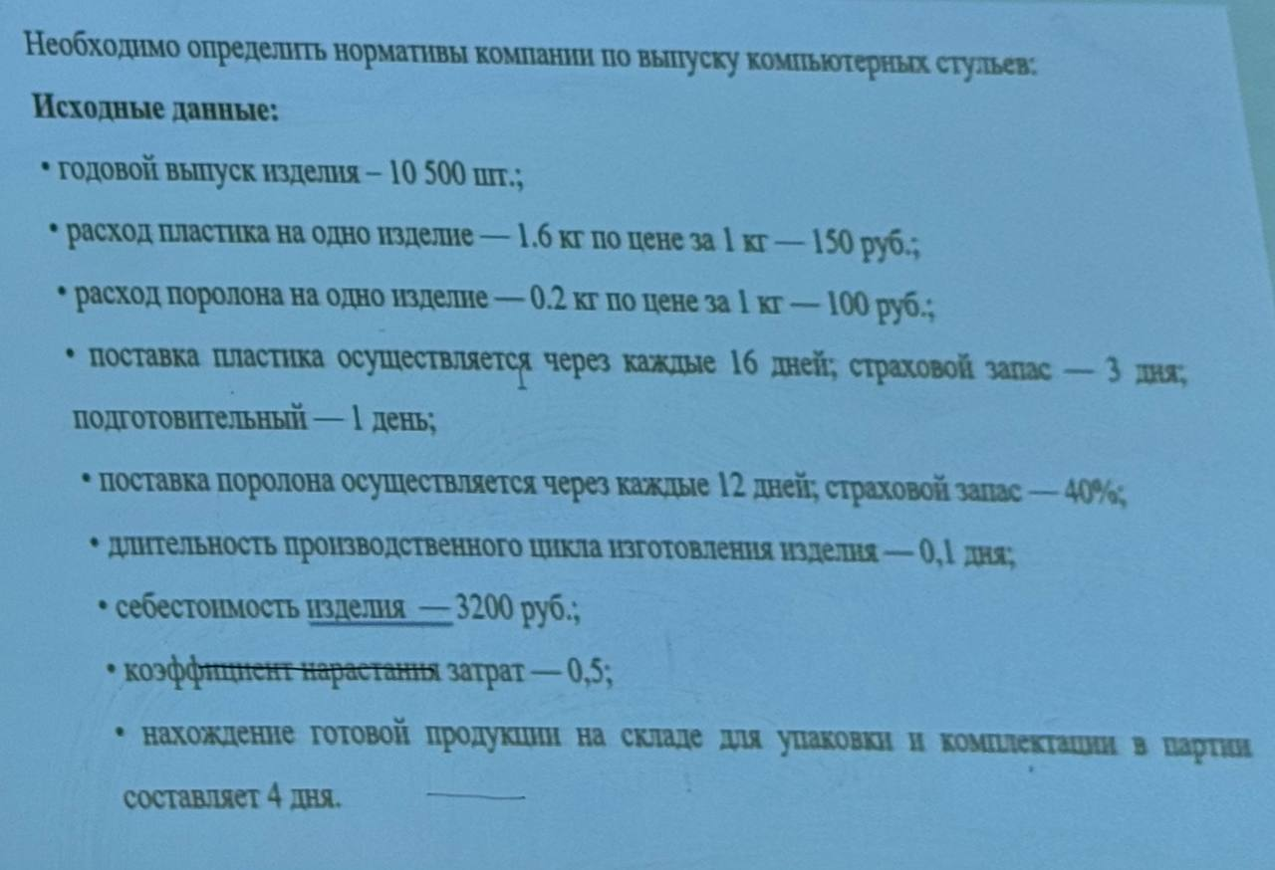
 |  |  |  |  | Р(пластик) | 7000
 |  |  |  |  | Р(тонер) | 583.33333333
 |  |  |  |  | Н_пз(пластик) | 140000
 |  |  |  |  | Н_пз(тонер) | 9800
Р(ткань) однодневный расход | 7715.56 |  |  |  | З | 93333.333333
Н_пз | 142737.78 |  |  |  | Н_изп | 4666.6666667
З | 12400 |  |  |  | Н_гп | 373333.33333
Н_изп = 3 *Д_пр.ц * К_нз |  | 4960 |  |  | Н_ос | 527800
Н_гп = 3 *Д_гп |  | 24800
Н_ос | 172497.78

 |  |  | Р(пластик) | 1375
 |  |  | Р(тонер) | 305.55555556
 |  |  | Н_пз(пластик) | 20625
 |  |  | Н_пз(тонер) | 10083.333333
 |  |  | З | 4888.8888889
 |  |  | Н_изп | 244.44444444
 |  |  | Н_гп | 9777.7777778
 |  |  | Н_ос | 40730.555556

